关系图
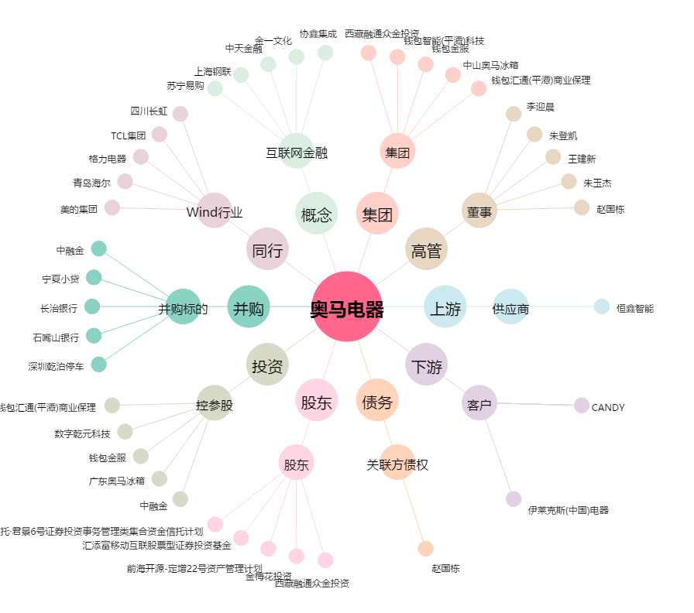
奥马电器[002668.SZ] - 关系概览图

